Estadísticas
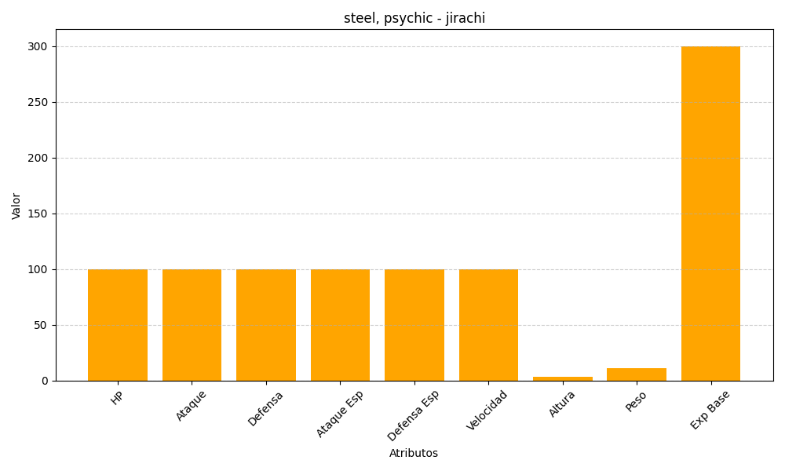
ID | Nombre | Tipo | HP | Ataque | Defensa | Ataque Especial | Defensa Especial | Velocidad | Altura | Peso | Experiencia Base
385 | jirachi | steel, psychic | 100 | 100 | 100 | 100 | 100 | 100 | 3 | 11 | 300

